Chi tiết địa chất
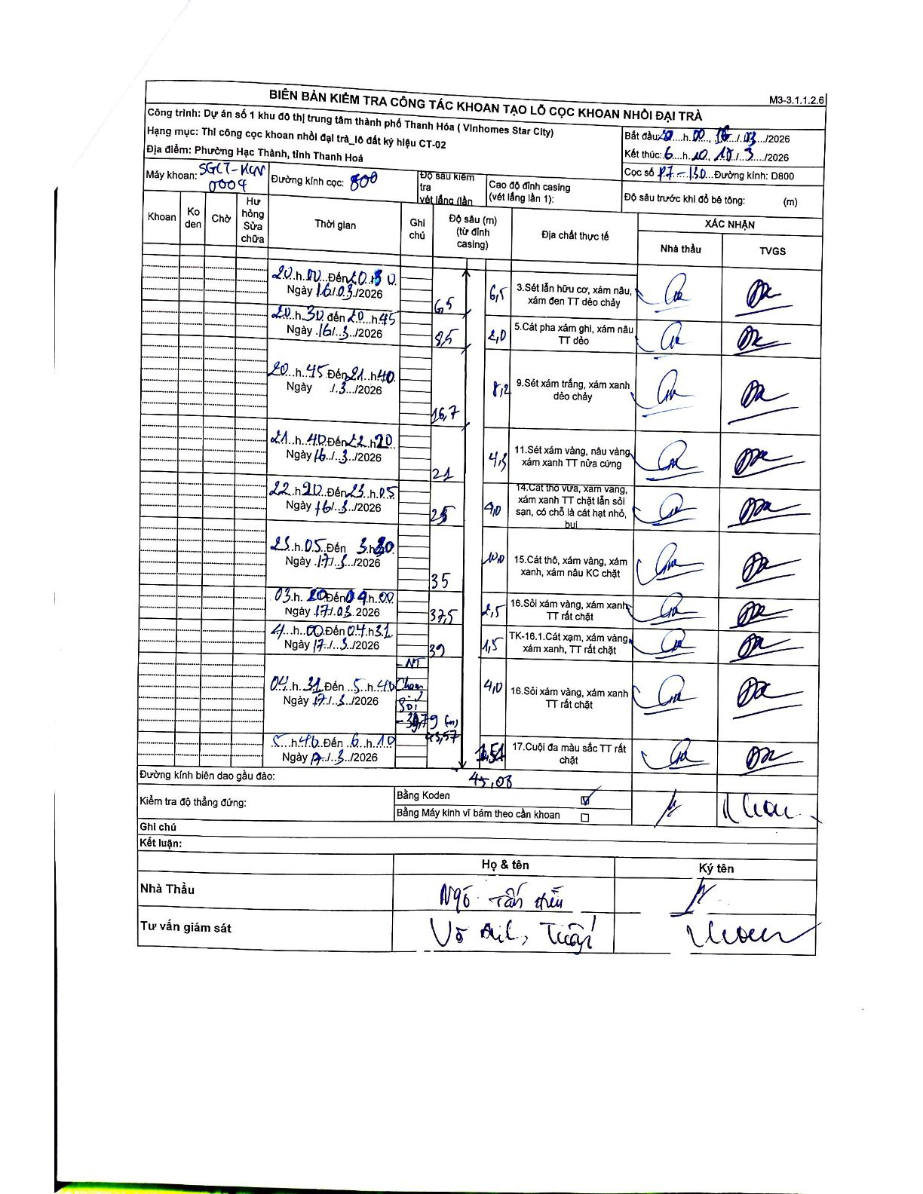
Dự án | Star City Thanh Hóa
Hạng mục | Thi công cọc khoan nhồi, tường vây cho các hạng mục_Lô CT-02
Tên bộ phận | Lô đất ký hiệu CT-02
Số hiệu cọc | P7-130
Tên Máy khoan | SGCT-KCN0004
Đường kính | D800
Bắt đầu thi công | 20:00 16/03/2026
Kết thúc thi công | 06:10 17/03/2026

Địa chất TT | Đường kính | Mô tả lớp thiết kế | Từ (h) | Đến (h) | Cao độ từ | Cao độ đến | T.Gian (h) | Dài (m) | V (m/h) | Ghi chú
3 | D800 | Sét lẫn hữu cơ, xám nâu, xám đen TT dẻo chảy | 20:00 16/03/2026 | 20:30 16/03/2026 | 0 | -6.5 | 0.5 | 6.5 | 13
5 | D800 | Cát pha xám ghi, xám nâu TT dẻo | 20:30 16/03/2026 | 20:45 16/03/2026 | -6.5 | -8.5 | 0.25 | 2 | 8
9 | D800 | Sét xám trắng, xám xanh dẻo chảy | 20:45 16/03/2026 | 21:40 16/03/2026 | -8.5 | -16.7 | 0.92 | 8.2 | 8.95
11 | D800 | Sét xám vàng, nâu vàng, xám xanh TT nửa cứng | 21:40 16/03/2026 | 22:20 16/03/2026 | -16.7 | -21 | 0.67 | 4.3 | 6.45
14 | D800 | Cát thô vừa, xám vàng, xám xanh TT chặt lẫn sỏi sạn, có chỗ là cát hạt nhỏ, bụi | 22:20 16/03/2026 | 23:05 16/03/2026 | -21 | -25 | 0.75 | 4 | 5.33
15 | D800 | Cát thô, xám vàng, xám xanh, xám nâu KC chặt | 23:05 16/03/2026 | 03:20 17/03/2026 | -25 | -35 | 4.25 | 10 | 2.35
16 | D800 | Sỏi xám vàng, xám xanh TT rất chặt | 03:20 17/03/2026 | 04:00 17/03/2026 | -35 | -37.5 | 0.67 | 2.5 | 3.75
8 | D800 | TK-16.1. Cát xạm, xám vàng, xám xanh, TT rất chặt | 04:00 17/03/2026 | 04:31 17/03/2026 | -37.5 | -39 | 0.52 | 1.5 | 2.9
16 | D800 | Sỏi xám vàng, xám xanh TT rất chặt | 04:31 17/03/2026 | 05:40 17/03/2026 | -39 | -43 | 1.15 | 4 | 3.48 | Có ghi chú Sỏi - 39,79 (m)
17 | D800 | Cuội đa màu sắc TT rất chặt | 05:40 17/03/2026 | 06:10 17/03/2026 | -43 | -45.57 | 0.5 | 2.57 | 5.14 | Có ghi chú cao độ khác 45,08 tại cuối lớp

ẢNH BIÊN BẢN GỐC

